ข้อมูลเงินกองทุน
ข้อมูลเงินกองทุนเพื่อการสืบสวน สอบสวน การป้องกันและปราบปรามการกระทำความผิดทางอาญา

สถานีตำรวจนครบาลบางขุนนนท์
รายการ | ไตรมาสที่ 4 |  | ไตรมาสที่ 1 |  | ไตรมาสที่ 2 |  | ไตรมาสที่ 3 |  | ไตรมาสที่ 4
 | (ต.ค.-ธ.ค.67) |  | (ม.ค.-มี.ค.68) |  | (เม.ย.-มิ.ย.68) |  | (ก.ค.-ก.ย.68) |  | (ต.ค.-ธ.ค.68)
 | จัดสรร | เบิกจ่าย | จัดสรร | เบิกจ่าย | จัดสรร | เบิกจ่าย | จัดสรร | เบิกจ่าย | จัดสรร | เบิกจ่าย
เงินกองทุนฯ | 204,000.00 | 204,000.00 | 225,000.00 | 225,000.00 | ยังไม่ได้รับจัดสรร | - | ยังไม่ได้รับจัดสรร | - | ยังไม่ได้รับจัดสรร | -
ได้รับจัดสรรเพิ่ม | - | -
รวมเงิน | 204,000.00 | 204,000.00 | 225,000.00 | 225,000.00 | ยังไม่ได้รับจัดสรร |  | ยังไม่ได้รับจัดสรร |  | ยังไม่ได้รับจัดสรร
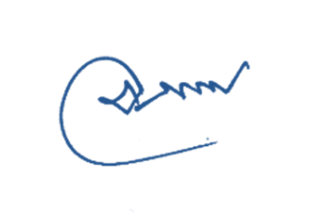
รวมจำนวนคดีที่ใช้เงินกองทุน | จำนวน 9 คดี |  | จำนวน 10 คดี

ข้อมูล ณ 1 เม.ย.68 |  |  |  | พ.ต.อ.
 |  |  |  | ( อุเทน ตั้งพิทักษ์เสมอ )
 |  |  |  | ผกก.สน.บางขุนนนท์

